PERT-CPM
EnergIA — PERT / CPM (Método de la Ruta Crítica)
Duración total del proyecto (ruta crítica interna): 33 días (2026-07-13 → 2026-08-15). AQ y AR se agendan en la ventana oficial del Hackathon (2026-08-17 a 2026-08-20), fijada por No Country.

ID | ACTIVIDAD | PRECEDENCIAS | DURACIÓN (DÍAS) | ES | EF | LS | LF | HOLGURA (DÍAS) | RUTA CRÍTICA
A | Kickoff y conformación del equipo | N/A | 1 | 0 | 1 | 0 | 1 | 0 | Sí
B | Business Case | A | 1 | 1 | 2 | 27 | 28 | 26 | No
C | Project Charter | B | 1 | 2 | 3 | 28 | 29 | 26 | No
D | Discovery técnico (stack, dataset, OCI) | A | 2 | 1 | 3 | 1 | 3 | 0 | Sí
E | Setup de repos y entorno (monorepo, ramas) | A | 1 | 1 | 2 | 4 | 5 | 3 | No
F | Scope Statement | C | 1 | 3 | 4 | 29 | 30 | 26 | No
G | WBS y WBS Dictionary | F | 1 | 4 | 5 | 30 | 31 | 26 | No
H | Schedule Baseline | G | 1 | 5 | 6 | 31 | 32 | 26 | No
I | Cost Baseline | G | 1 | 5 | 6 | 31 | 32 | 26 | No
J | Risk Register | F | 1 | 4 | 5 | 31 | 32 | 27 | No
K | Communication Management Plan | F | 1 | 4 | 5 | 31 | 32 | 27 | No
L | Stakeholder Register | F | 1 | 4 | 5 | 31 | 32 | 27 | No
M | Quality Management Plan | F | 1 | 4 | 5 | 31 | 32 | 27 | No
N | Project Management Plan (PKB consolidado) | H, I, J, K, L, M | 1 | 6 | 7 | 32 | 33 | 26 | No
O | EDA y catálogo del dataset | D | 3 | 3 | 6 | 3 | 6 | 0 | Sí
P | Setup backend base (Spring Boot + seguridad) | D, E | 2 | 3 | 5 | 5 | 7 | 2 | No
Q | Feature engineering y entrenamiento del modelo | O | 4 | 6 | 10 | 6 | 10 | 0 | Sí
R | Autenticación backend (JWT + email + Google) | P | 3 | 5 | 8 | 7 | 10 | 2 | No
S | Módulo Análisis IA backend (+ fallback heurístico) | R, Q | 3 | 10 | 13 | 10 | 13 | 0 | Sí
T | Microservicio ML (FastAPI) | Q | 3 | 10 | 13 | 11 | 14 | 1 | No
U | Módulo Recomendaciones | S | 2 | 13 | 15 | 13 | 15 | 0 | Sí
V | Módulo Consumos y Costos | R | 2 | 8 | 10 | 10 | 12 | 2 | No
W | Módulo Contacto y Admin | R | 2 | 8 | 10 | 13 | 15 | 5 | No
X | Persistencia MySQL + Flyway | P | 2 | 5 | 7 | 15 | 17 | 10 | No
Y | Frontend: app shell, temas y navegación | E | 2 | 2 | 4 | 8 | 10 | 6 | No
Z | Frontend: autenticación (UI) | Y, R | 2 | 8 | 10 | 10 | 12 | 2 | No
AA | Frontend: Dashboard y Consumos | Z, V | 3 | 10 | 13 | 12 | 15 | 2 | No
AB | Frontend: Análisis IA (formulario + resultados) | Z, S, T | 3 | 13 | 16 | 14 | 17 | 1 | No
AC | Frontend: Recomendaciones, Historial y Contáctanos | AA, U, W | 2 | 15 | 17 | 15 | 17 | 0 | Sí
AD | Frontend: Panel Admin | AC | 2 | 17 | 19 | 31 | 33 | 14 | No
AE | Internacionalización (21 idiomas) y Accesibilidad | AB, AC | 3 | 17 | 20 | 17 | 20 | 0 | Sí
AF | Contenerización (Docker/Podman) | X, T | 2 | 13 | 15 | 17 | 19 | 4 | No
AG | Despliegue Frontend (Vercel) | AE | 1 | 20 | 21 | 20 | 21 | 0 | Sí
AH | Despliegue Backend + MySQL (VM OCI) | AF | 2 | 15 | 17 | 19 | 21 | 4 | No
AI | Despliegue Microservicio ML (Render) | AF | 1 | 15 | 16 | 20 | 21 | 5 | No
AJ | Integración end-to-end (front-back-ML-OCI) | AG, AH, AI | 2 | 21 | 23 | 21 | 23 | 0 | Sí
AK | Pruebas automatizadas (JUnit + build) | AJ | 1 | 23 | 24 | 23 | 24 | 0 | Sí
AL | Checklist manual QA P0 | AK | 2 | 24 | 26 | 24 | 26 | 0 | Sí
AM | Checklist manual QA P1 | AL | 1 | 26 | 27 | 26 | 27 | 0 | Sí
AN | Smoke test de producción | AL | 1 | 26 | 27 | 26 | 27 | 0 | Sí
AO | Corrección de hallazgos QA | AL, AM, AN | 2 | 27 | 29 | 27 | 29 | 0 | Sí
AP | Preparación de demo / pitch | AO | 2 | 29 | 31 | 29 | 31 | 0 | Sí
AQ | Presentación ante jurado | AP | 1 | 31 | 32 | 31 | 32 | 0 | Sí
AR | Lessons Learned y cierre documental | AQ | 1 | 32 | 33 | 32 | 33 | 0 | Sí

 | Total de actividades / promedio de holgura (días): |  | 44 |  |  |  |  | 8.0

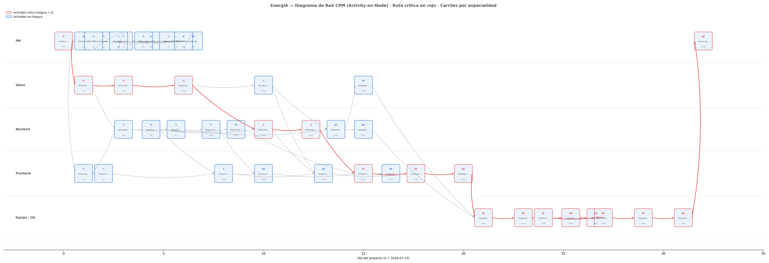
Diagrama de red (CPM):

